исключение-свод
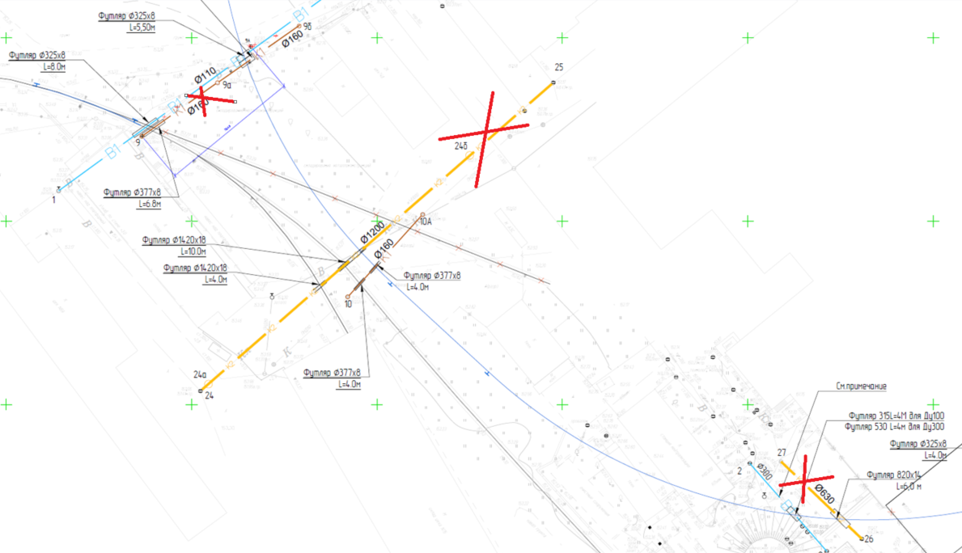
Если тут ноль работы исключены | 0 | Отвозка лишнего грунта на расстояние до 30 км с утилизацией | 0
 | -1 |  | 4948.64

 | после искл | до искл | исключено
раб | 232,266,177.52 | 318,949,075.94 | 86,682,898.42
мат | 273,135,448.23 | 287,958,290.75 | 14,822,842.52
 | 505,401,625.75 | 606,907,366.69 | 101,505,740.94

Раздел | СМР | Материал | Итого
Трансбордер | 43,852,671.44 | 22,464,309.09 | 66,316,980.53
Пути | 102,123,065.74 | 188,454,247.16 | 290,577,312.90
Коммуникации | 64,899,924.05 | 51,689,846.12 | 116,589,770.17
ГСН | 4,535,107.13 | 2,927,851.17 | 7,462,958.30
Эстакада | 10,124,324.47 | 3,474,621.46 | 13,598,945.93
ТС2 | 2,477,541.95 | 1,596,757.52 | 4,074,299.47
ТС3 | 4,253,542.74 | 2,527,815.71 | 6,781,358.45
Всего | 232,266,177.52 | 273,135,448.23 | 505,401,625.75

